封面
供 应 商 验 厂 报 告

（审核表）
邢台美嘉制衣有限公司

填表人: 王晓飞 审核人: 王建芳 审核日期: 2022-1-14

填写声明：供应商向探路者公司承诺其提供的信息和附件真实、合法、有效，如因供应商所提供信息与事实不符造成探路者公司损失的，探路者公司有权向该供应商追求一切责任。

5-营业执照
营业执照
下栏请附营业执照复印件

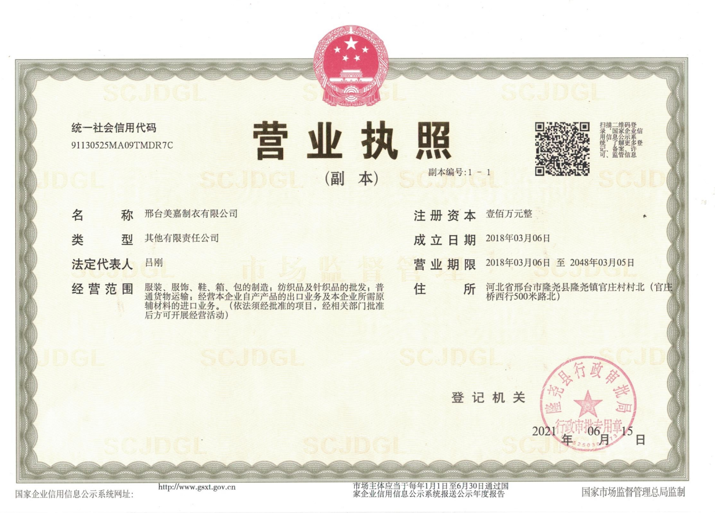

备注：

证件图片
